Dane
Bilans Mo-Bruk |  |  |  |  | Sprawozdanie z wyniku |  |  |  |  | Sprawozdanie przepływów pieniężnych (metoda pośrednia)

 | 2020-12-31 | 2021 | 2022 | 2023 |  | 2020 | 2021 | 2022 | 2023 |  | 2020 | 2021 | 2022 | 2023
AKTYWA TRWAŁE | 117,715,190.00 zł | 113,596,044 zł | 138,018,948 zł | 230,462,892 zł | Działalność kontynuowana |  |  |  |  | PRZEPŁYWY ŚRODKÓW PIENIĘŻNYCH Z DZIAŁALNOŚCI OPERACYJNEJ
Rzeczowe aktywa trwałe | 113,080,120.00 zł | 108,411,078 zł | 134,591,726 zł | 166,970,001 zł | Przychody ze sprzedaży | 156,424,763.00 zł | 236,659,013 zł | 213,019,187 zł | 198,986,253 zł | Zysk (strata) przed opodatkowaniem | 86,859,307.00 zł | 136,210,477 zł | 110,884,168 zł | 88,850,795 zł
Pozostałe wartości niematerialne | 637,656.00 zł | 613,190 zł | 607,253 zł | 1,471,501 zł | Koszt własny sprzedaży | 66,590,056.00 zł | 89,869,322 zł | 107,630,765 zł | 110,471,899 zł | Korekty razem | (21,314,451.00) zł | 12,404,601 zł | (15,269,549) zł | (25,389,560) zł
Akcje udziały | 1,628,599.00 zł | 1,628,599 zł | 1,628,599 zł | 58,382,096 zł | ZYSK (STRATA) BRUTTO ZE SPRZEDAŻY | 89,834,707.00 zł | 146,789,692 zł | 105,388,422 zł | 88,514,354 zł | Amortyzacja | 5,559,569.00 zł | 4,971,645 zł | 5,051,596 zł | 12,319,743 zł
Należności długoterminowe | 2,368,815.00 zł | 2,943,177 zł | 1,191,370 zł | 623,438 zł | Koszty sprzedaży | 1,837,371.00 zł | 2,131,982 zł | 2,460,858 zł | 3,746,402 zł | Przychody z tyt odsetek |  | - | (2,287,820) zł | (3,188,235) zł
Pozostałe długoterminowe aktywa finansowe |  |  |  | 3,015,856 zł | Koszty ogólnego zarządu | 5,828,067.00 zł | 5,486,395 zł | 6,348,888 zł | 11,332,373 zł | Koszty Odsetki | 259,394.00 zł | 7,371 zł | 1,327 zł | 240,206 zł
AKTYWA OBROTOWE | 75,847,219.00 zł | 125,330,451 zł | 112,734,662 zł | 58,569,464 zł | Pozostałe przychody operacyjne | 3,326,119.00 zł | 592,577 zł | 4,544,552 zł | 3,660,486 zł | Udziały w zyskach - otrzymana dywidenda | (1,837,555.00) zł | (9,767,132) zł | (14,027,460) zł | (13,695,174) zł
Zapasy | 719,797.00 zł | 808,042 zł | 1,073,791 zł | 786,974 zł | Pozostałe koszty operacyjne | 407,230.00 zł | 11,164,129 zł | 6,134,897 zł | 3,454,980 zł | Zysk (strata) ze sprzedaży składników aktywów trwałych | (1,993,785.00) zł | (94,428) zł | (526,094) zł | (112,302) zł
Należności z tytułu dostaw usług | 16,672,070.00 zł | 19,351,568 zł | 19,071,495 zł | 21,404,560 zł | ZYSK (STRATA) NA DZIAŁALNOŚCI OPERACYJNEJ | 85,088,158.00 zł | 128,599,763 zł | 94,988,331 zł | 73,641,085 zł | Zaniechane inwestycje |  | - | (5,616,934) zł | (27,894,001) zł
Pozostałe należności | 12,046,317.00 zł | 3,829,278 zł | 12,385,625 zł | 28,812,663 zł | Przychody finansowe | 2,198,057.00 zł | 9,818,845 zł | 16,337,304 zł | 16,687,697 zł | Zmiany w kapitale obrotowym | (9,610,802.00) zł | 15,087,489 zł | (3,275,346) zł | 1,238,100 zł
Pozostałe aktywa finansowe | 4,995,200.00 zł |  |  |  | Koszty finansowe | 426,907.00 zł | 2,208,130 zł | 441,467 zł | 1,477,987 zł | Zmiana stanu rezerw | 15,046.00 zł | 9,453,343 zł | (265,750) zł | 286,817 zł
Środki pieniężne ich ekwiwalenty | 40,315,528.00 zł | 101,180,151 zł | 79,321,256 zł | 6,635,799 zł | ZYSK (STRATA) PRZED OPODATKOWANIEM | 86,859,308.00 zł | 136,210,477 zł | 110,884,168 zł | 88,850,795 zł | Zmiana stanu zapasów | 254,904.00 zł | (88,245) zł | (6,524,466) zł | (18,192,171) zł
...
 |  |  |  |  |  |  |  |  |  | Odsetki zapłacone | (259,394.00) zł | (12,171.00) zł | (1,327.00) zł | (240,206.00) zł
Pozostałe rezerwy krótkoterminowe | 51,000.00 zł | 4,805,927 zł | 6,134,401 zł | 6,934,439 zł |  |  |  |  |  | Przepływy pieniężne netto z działalności finansowej | (57,430,015.00) zł | (75,211,909.00) zł | (111,008,882.00) zł | (48,314,120.00) zł
Pozostałe zobowiązania | 2,796,546.00 zł | 2,704,032 zł | 36,272,894 zł | 19,624,505 zł |  |  |  |  |  | ZWIĘKSZENIE/ ZMNIEJSZENIE STANU ŚRODKÓW PIENIĘŻNYCH I EKWIWALENTÓW PRZED SKUTKAMI ZMIAN KURSÓW WYMIANY | 15,633,233.00 zł | 60,864,623.00 zł | (21,858,895.00) zł | (72,685,457.00) zł
Przychody przyszłych okresów - dotacje | 2,202,906.00 zł | 2,143,851 zł | 2,128,199 zł | 2,561,403 zł |  |  |  |  |  | BILANSOWA ZMIANA STANU ŚRODKÓW PIENIĘŻNYCH ICH EKWIWALENTÓW | 15,633,233.00 zł | 60,864,623.00 zł | (21,858,895.00) zł | (72,685,457.00) zł
Pasywa razem | 193,562,409.00 zł | 238,926,496 zł | 250,753,610 zł | 289,032,356 zł |  |  |  |  |  | ŚRODKI PIENIĘŻNE i ICH EKWIWALENTY NA POCZĄTEK OKRESU | 24,682,296.00 zł | 40,315,528.00 zł | 101,180,151.00 zł | 79,321,256.00 zł
 |  |  |  |  |  |  |  |  |  | ŚRODKI PIENIĘŻNE i ICH EKWIWALENTY NA KONIEC OKRESU | 40,315,529.00 zł | 101,180,151.00 zł | 79,321,256.00 zł | 6,635,799.00 zł
 |  |  |  |  |  |  |  |  |  | - w tym o ograniczonej możliwości dysponowania | 320,931.00 zł | 5,279,874.00 zł | 4,049,937.00 zł | 6,268,542.00 zł

DALEJ
WSTĘP

Analiza Wstępna
...
WSTĘP
 |  |  |  |  |  | Tempo zmian |  |  | Wskaźnik dynamiki (Łańcuchowy) |  |  |  | Bilans Mo-Bruk w badanym okresie pokazuje dynamiczne zmiany strukturalne, w tym przesunięcia pomiędzy aktywami trwałymi i obrotowymi oraz różnorodne zmiany w strukturze finansowania. Aktywa trwałe wykazały znaczny wzrost w 2023 roku (66,98%) w porównaniu do 2022 roku, co wynika głównie ze zwiększenia wartości rzeczowych aktywów trwałych oraz akcji i udziałów. Przyrost akcji i udziałów o 3484,8% wskazuje na istotne inwestycje w tym obszarze.
 |  |  |  |  |  | 20/21 | 21/22 | 22/23 | 20/21 | 21/22 | 22/23
 |  |  |  |  |  | -3.50% | 21.50% | 66.98% | 96.50% | 121.50% | 166.98%
 |  |  |  |  |  | -4.13% | 24.15% | 24.06% | 95.87% | 124.15% | 124.06%
 |  |  |  |  |  | -3.84% | -0.97% | 142.32% | 96.16% | 99.03% | 242.32%
 |  |  |  |  |  | 0.00% | 0.00% | 3484.80% | 100.00% | 100.00% | 3584.80%
 |  |  |  |  |  | 24.25% | -59.52% | -47.67% | 124.25% | 40.48% | 52.33%
 |  |  |  |  |  | - zł | - zł | - zł | 0.00% | 0.00% | 0.00%
Tempo zmian
 | 20/21 | 21/22 | 22/23
AKTYWA TRWAŁE | -3.50% | 21.50% | 66.98%
AKTYWA OBROTOWE | 65.24% | -10.05% | -48.05%
KAPITAŁ (FUNDUSZ) WŁASNY | 26.84% | -9.63% | 16.48%
ZOBOWIĄZANIA DŁUGOTERMINOWE | 5.78% | -20.82% | 112.58%
ZOBOWIĄZANIA KRÓTKOTERMINOWE | 21.42% | 162.96% | -25.84%
 |  |  |  |  |  | 65.24% | -10.05% | -48.05% | 165.24% | 89.95% | 51.95%
 |  |  |  |  |  | 12.26% | 32.89% | -26.71% | 112.26% | 132.89% | 73.29%
 |  |  |  |  |  | 16.07% | -1.45% | 12.23% | 116.07% | 98.55% | 112.23%
 |  |  |  |  |  | -68.21% | 223.45% | 132.63% | 31.79% | 323.45% | 232.63%
 |  |  |  |  |  | -100.00% | - zł | - zł | 0.00% | 0.00% | 0.00%
 |  |  |  |  |  | 150.97% | -21.60% | -91.63% | 250.97% | 78.40% | 8.37%
DALEJ
 |  |  |  |  |  | -7.36% | 446.73% | 5.32% | 92.64% | 546.73% | 105.32%
 |  |  |  |  |  | -100.00% | - zł | - zł | 0.00% | 0.00% | 0.00%
 |  |  |  |  |  | 23.44% | 4.95% | 15.27% | 123.44% | 104.95% | 115.27%
...
 |  |  |  |  |  | 26.84% | -9.63% | 16.48% | 126.84% | 90.37% | 116.48%
 |  |  |  |  |  | 0.00% | 0.00% | 0.00% | 100.00% | 100.00% | 100.00%
 |  |  |  |  |  | 0.00% | 0.00% | 0.00% | 100.00% | 100.00% | 100.00%
 |  |  |  |  |  | 0.32% | 2.07% | 1324.87% | 100.32% | 102.07% | 1424.87%
 |  |  |  |  |  | 0.00% | 0.00% | 0.00% | 100.00% | 100.00% | 100.00%
 |  |  |  |  |  | 0.00% | 0.00% | 0.00% | 100.00% | 100.00% | 100.00%
 |  |  |  |  |  | 56.40% | -16.47% | -19.57% | 156.40% | 83.53% | 80.43%
 |  |  |  |  |  | 5.78% | -20.82% | 112.58% | 105.78% | 79.18% | 212.58%
Wskaźnik dynamiki
 | 20/21 | 21/22 | 22/23
AKTYWA TRWAŁE | 96.50% | 121.50% | 166.98%
AKTYWA OBROTOWE | 165.24% | 89.95% | 51.95%
KAPITAŁ (FUNDUSZ) WŁASNY | 126.84% | 90.37% | 116.48%
ZOBOWIĄZANIA DŁUGOTERMINOWE | 105.78% | 79.18% | 212.58%
ZOBOWIĄZANIA KRÓTKOTERMINOWE | 121.42% | 262.96% | 74.16%
 |  |  |  |  |  | -12.28% | 16.00% | -13.70% | 87.72% | 116.00% | 86.30%
 |  |  |  |  |  | -8.38% | 76.31% | 126.33% | 91.62% | 176.31% | 226.33%
 |  |  |  |  |  | 0.00% | -100.00% | 0.00% | 0.00% | 0.00% | 0.00%
 |  |  |  |  |  | -75.00% | -100.00% | 0.00% | 25.00% | 0.00% | 0.00%
 |  |  |  |  |  | -6.60% | 15.11% | 2679.85% | 93.40% | 115.11% | 2779.85%
 |  |  |  |  |  | -11.78% | -13.24% | -53.35% | 88.22% | 86.76% | 46.65%
 |  |  |  |  |  | 21.42% | 162.96% | -25.84% | 121.42% | 262.96% | 74.16%
 |  |  |  |  |  | -98.93% | -66.02% | -100.00% | 1.07% | 33.98% | 0.00%
 |  |  |  |  |  | 43.12% | -0.59% | 321.73% | 143.12% | 99.41% | 421.73%
 |  |  |  |  |  | 87.41% | 12.51% | -3.80% | 187.41% | 112.51% | 96.20%
 |  |  |  |  |  | -51.38% | -24.64% | -2.84% | 48.62% | 75.36% | 97.16%
 |  |  |  |  |  | 4.38% | 6.51% | 57.55% | 104.38% | 106.51% | 157.55%
 |  |  |  |  |  | 9323.39% | 27.64% | 13.04% | 9423.39% | 127.64% | 113.04%
Struktura kapitałowo-majątkowa
 |  |  |  |  |  | -3.31% | 1241.44% | -45.90% | 96.69% | 1341.44% | 54.10%
 |  |  |  |  |  | -2.68% | -0.73% | 20.36% | 97.32% | 99.27% | 120.36%
 |  |  |  |  |  | 23.44% | 4.95% | 15.27% | 123.44% | 104.95% | 115.27%
...
 |  |  |  |  |  |  | Analiza pionowa wskazuje na wzrost zaangażowania w aktywa trwałe i inwestycje długoterminowe kosztem aktywów obrotowych. W analizowanym okresie widoczny jest znaczny wzrost udziału aktywów trwałych w aktywach ogółem, szczególnie w roku 2023, kiedy to osiągnęły one 79,7%. Może to wskazywać na zwiększoną inwestycję w rzeczowe aktywa trwałe. W roku 2023 znacząco wzrósł udział inwestycji w akcje i udziały, osiągając 20,2% aktywów ogółem. Złota reguła bilansowa sugeruje, że coraz mniej aktywów trwałych jest finansowanych kapitałem własnym, zaś srebrna reguła bilansowa utrzymuje się cały czas ponad 1, co oznacza, pokrycie aktywów trwałych kapitałem stałym. Trend ten jest jednak malejący.
...
 |  |  |  |  |  |  |  |  |  |  |  | Złota reguła bilansowa | 1.6615728801 | 1.2359099274 | 0.86216748074
 |  |  |  |  |  |  |  |  |  |  |  | Srebrna reguła bilansowa | 1.9095785853 | 1.3975413941 | 1.0679437582
 |  |  |  |  |  |  |  |  |  |  |  | Złota zasada finansowania | 3.7615416916 | 2.1995701765 | 2.1275932926
...
Struktura kapitałowo-majątkowa
2,943,177 zł | 1,191,370 zł | 623,438 zł | 1.23% | 0.48% | 0.22%
 |  | 3,015,856 zł | 0.00% | 0.00% | 1.04%
125,330,451 zł | 112,734,662 zł | 58,569,464 zł | 52.46% | 44.96% | 20.26%
808,042 zł | 1,073,791 zł | 786,974 zł | 0.34% | 0.43% | 0.27%
19,351,568 zł | 19,071,495 zł | 21,404,560 zł | 8.10% | 7.61% | 7.41%
3,829,278 zł | 12,385,625 zł | 28,812,663 zł | 1.60% | 4.94% | 9.97%
 |  |  | 0.00% | 0.00% | 0.00%
101,180,151 zł | 79,321,256 zł | 6,635,799 zł | 42.35% | 31.63% | 2.30%
Struktura kapitałowo-majątkowa
161,412 zł | 882,495 zł | 929,468 zł | 0.07% | 0.35% | 0.32%
 |  |  | 0.00% | 0.00% | 0.00%
Struktura aktywów
 | AKTYWA OBROTOWE | AKTYWA TRWAŁE
2021 | 52.46% | 47.54%
2022 | 44.96% | 55.04%
2023 | 20.26% | 79.74%
238,926,496 zł | 250,753,610 zł | 289,032,356 zł

188,748,106 zł | 170,578,988 zł | 198,697,611 zł | 79.00% | 68.03% | 68.75%
35,128,850 zł | 35,128,850 zł | 35,128,850 zł | 14.70% | 14.01% | 12.15%
25,573,479 zł | 25,573,479 zł | 25,573,479 zł | 10.70% | 10.20% | 8.85%
3,418,127 zł | 3,488,803 zł | 49,710,867 zł | 1.43% | 1.39% | 17.20% |  |  |  |  |  |  |  |  | Złota zasada finansowania
985,000 zł | 985,000 zł | 985,000 zł | 0.41% | 0.39% | 0.34% |  |  |  |  |  |  |  |  | 376.15% |  | 219.96% | 212.76%
12,916,096 zł | 12,916,096 zł | 12,916,096 zł | 5.41% | 5.15% | 4.47%
110,726,554 zł | 92,486,760 zł | 74,383,319 zł | 46.34% | 36.88% | 25.74%
28,172,467 zł | 22,308,205 zł | 47,423,796 zł | 11.79% | 8.90% | 16.41%
5,389,081 zł | 6,251,498 zł | 5,395,232 zł | 2.26% | 2.49% | 1.87%
63,867 zł | 112,607 zł | 254,867 zł | 0.03% | 0.04% | 0.09%
4,684,000 zł |  |  | 1.96% | 0.00% | 0.00%
15,429 zł |  |  | 0.01% | 0.00% | 0.00%
Struktura pasywów
1,091,321 zł | 1,256,236 zł | 34,921,537 zł | 0.46% | 0.50% | 12.08%
16,928,770 zł | 14,687,864 zł | 6,852,160 zł | 7.09% | 5.86% | 2.37%
22,005,923 zł | 57,866,417 zł | 42,910,949 zł | 9.21% | 23.08% | 14.85%
46,286 zł | 15,730 zł |  | 0.02% | 0.01% | 0.00%
203,031 zł | 201,835 zł | 851,190 zł | 0.08% | 0.08% | 0.29%
10,342,249 zł | 11,636,224 zł | 11,193,801 zł | 4.33% | 4.64% | 3.87%
1,277,956 zł | 963,104 zł | 935,779 zł | 0.53% | 0.38% | 0.32%
482,591 zł | 514,030 zł | 809,832 zł | 0.20% | 0.20% | 0.28%
4,805,927 zł | 6,134,401 zł | 6,934,439 zł | 2.01% | 2.45% | 2.40%
2,704,032 zł | 36,272,894 zł | 19,624,505 zł | 1.13% | 14.47% | 6.79%
2,143,851 zł | 2,128,199 zł | 2,561,403 zł | 0.90% | 0.85% | 0.89%
238,926,496 zł | 250,753,610 zł | 289,032,356 zł

 |  |  | Wstępne wnioski:

 |  |  | Większy udział aktywów bieżących pokazuje, że firma ma teraz więcej swobody w zarządzaniu swoimi środkami na co dzień. Jednocześnie jednak mniejszy udział aktywów trwałych może ograniczyć możliwości rozwoju w dłuższym czasie.

 |  |  | Duży udział kapitału własnego oznacza, że firma jest w dobrej kondycji finansowej i ma mniejsze ryzyko problemów ze spłatą zobowiązań.

 |  |  | Większy udział krótkoterminowych zobowiązań może świadczyć o potrzebie większego finansowania bieżącej działalności lub wzmożonym ruchu finansowym w firmie.

 |  |  | Większy udział aktywów trwałych może sugerować, że firma inwestuje bardziej w długoterminowy rozwój, co może wymagać dokładniejszej analizy.

Analiza płynności i zadłużenia
...
Wskaźniki statyczne | 2021 | 2022 | 2023
Wskaźnik płynności bieżącej | 5.70 | 1.95 | 1.36
Wskaźnik płynnności szybkiej | 5.65 | 1.91 | 1.32
Wskaźnik płynności natychmiastowej | 4.60 | 1.37 | 0.15

analiza wydajności gotówkowej
Wskaźniki wystarczalności gotówki
Wskaźniki dynamiczne | 2021 | 2022 | 2023
Wskaźnik ogólnej wystarczalności gotówki | 1.60 | 0.67 | 0.35
Wskaźniki wystarczalności gotówki
Wskaźniki dynamiczne | 2021 | 2022 | 2023
Wskaźnik wydajności gotówkowej sprzedaży | 51.71% | 36.51% | 24.18%
Wskaźnik wydajności gotówkowej aktywów | 28.30% | 15.88% | 8.91%
Wskaźnik wydajności gotówkowej zysku | 110.52% | 104.55% | 52.02%
Wskaźnik wystarczalności gotówkowej na spłatę zobowiązań | 2.44 | 0.97 | 0.53
Analiza zadłużenia

Wskaźnik | 2021 | 2022 | 2023
Ogólne zadłużenie | 21.00 | 31.97 | 31.25
Wskaźnik zadłużenia długoterminowego | 0.15 | 0.13 | 0.24
Wskaźnik zadłużenia kapitału własnego | 0.30 | 0.27 | 0.47
Wskaźnik pokrycia odsetek (krotność) | 18480.24 | 83561.04 | 370.89
Ogólne zadłużenie

WSTĘP
DALEJ

Analiza rentowności i sprawnośc
...
Analiza REntowności

2023 | Wskaźniki | 2021 | 2022 | 2023
0.74 | Wskaźnik rentowności sprzedaży (ROS) | 47% | 35% | 46%
 |  |  |  |  |  | 2021 | 2022 | 2023
1.08 | Wskaźnik rentowności majątku (Stopa zwrotów aktywów) | 51% | 30% | 34% | Wskaźnik rentowności sprzedaży (ROS) | 47% | 35% | 46%
 |  |  |  |  | Wskaźnik rentowności majątku (Stopa zwrotów aktywów) | 51% | 30% | 34%
2.32 | Wskaźnik rentowności kapitału własnego (stopa zwrotu kapitału) | 66% | 41% | 50% | Wskaźnik rentowności kapitału własnego (stopa zwrotu kapitału) | 66% | 41% | 50%

213.88 | Wskaźnik rentowności aktywów trwałych | 96% | 59% | 50%

1.71
WSTĘP
4.87

74.91
DALEJ
3.95

92.43

Wskaźniki Finansowe
...
 | 2021 | 2022 | 2023
Ogólne zadłużenie | 21.00 | 31.97 | 31.25

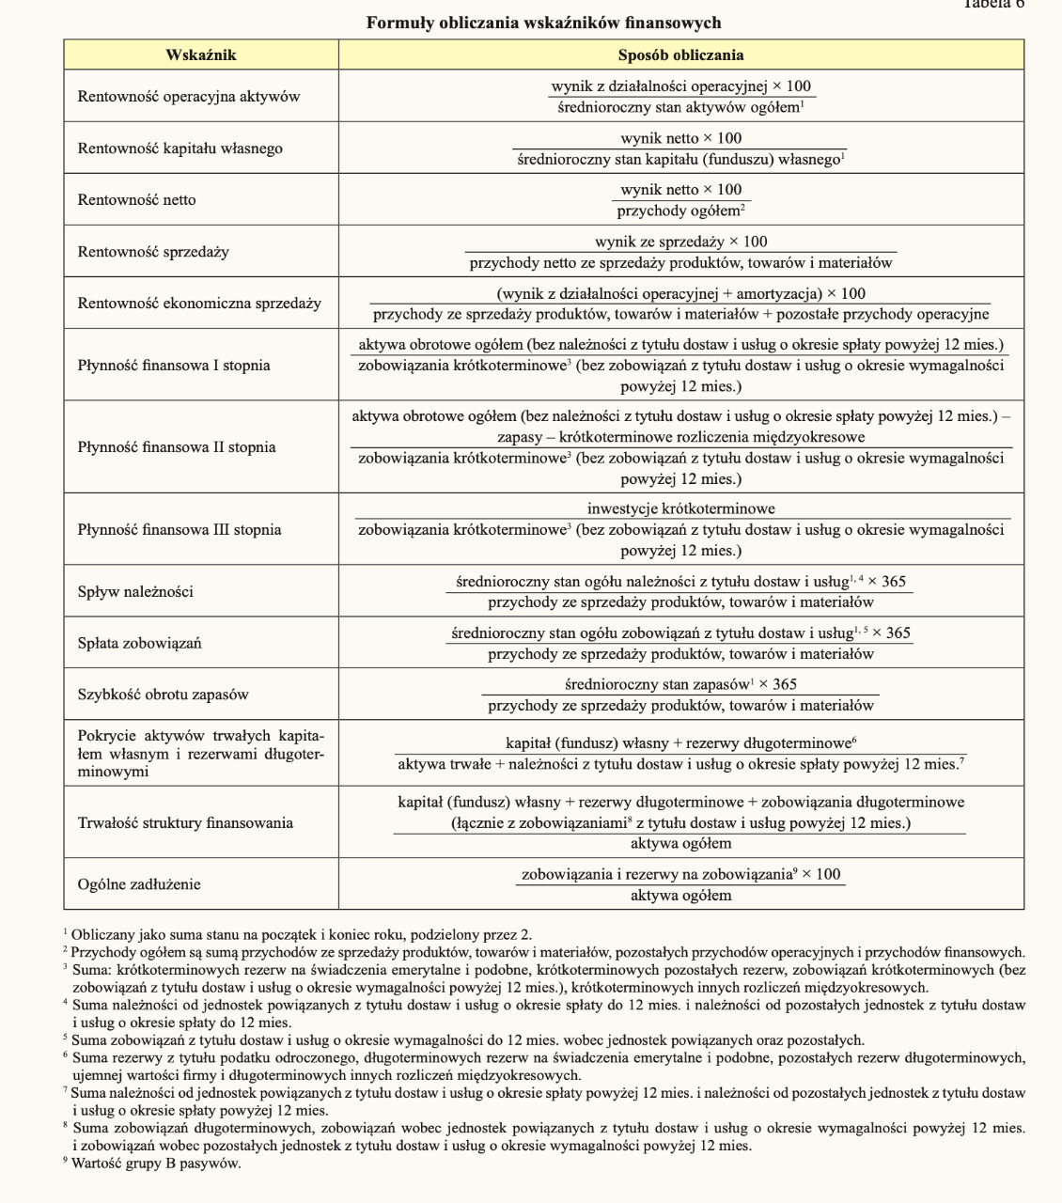

WSTĘP
DALEJ

